2021_01_data
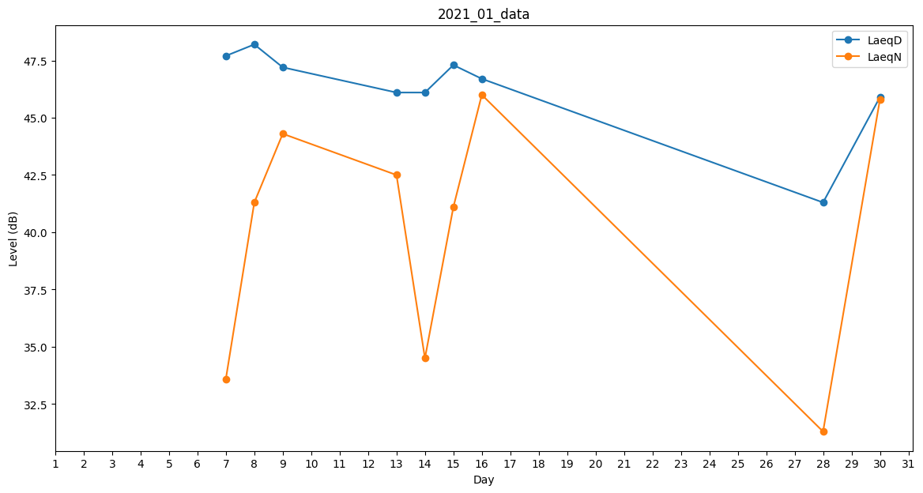
Day | LaeqD | LaeqN
1 | 37.6 | 0
2 | 0 | 0
3 | 37.5 | 0
4 | 0 | 0
5 | 34.6 | 0
6 | 0 | 0
7 | 47.7 | 33.6
8 | 48.2 | 41.3
9 | 47.2 | 44.3
10 | 48.4 | 0
11 | 44.6 | 0
12 | 0 | 0
13 | 46.1 | 42.5
14 | 46.1 | 34.5
15 | 47.3 | 41.1
16 | 46.7 | 46
17 | 47 | 0
18 | 45.7 | 0
19 | 0 | 34.1
20 | 0 | 0
21 | 0 | 0
22 | 0 | 0
23 | 39.2 | 0
24 | 45.7 | 0
25 | 38.9 | 0
26 | 41.3 | 0
27 | 46.4 | 0
28 | 41.3 | 31.3
29 | 46.5 | 0
30 | 45.9 | 45.8
31 | 44 | 0

